简易log
玩家情况
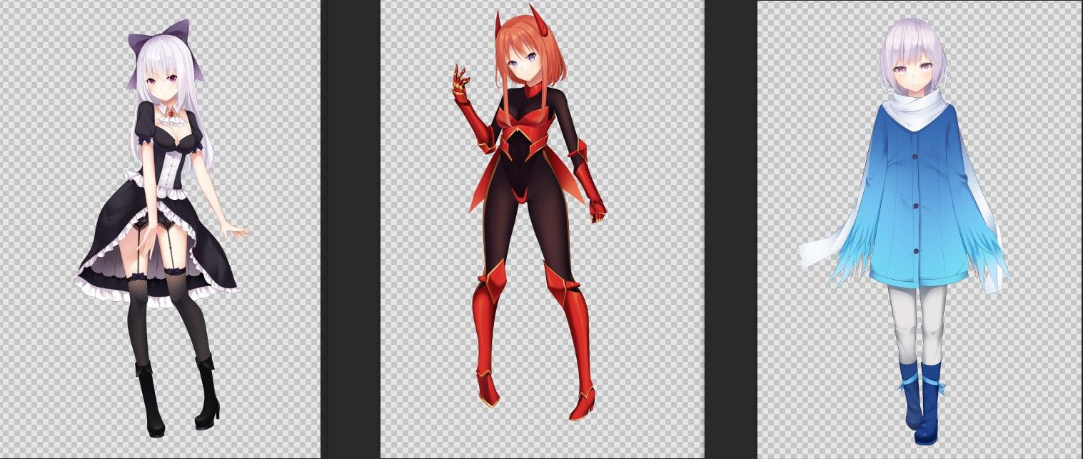

卡米拉 |  |  | 尤妮尔 |  | 林晨
提前找了爱，拿到了装备 |  | 选择了协助者的记事本 |  | 背负了背包
选择了转魂符咒 |  | 装备：金属腕轮、皮革束腰、拳套、快速腰带、直剑 |  | 与道具店主亲密互动了
拿到了高级魔导器的VIP券 |  |  |  | 选择了榭寄生木刺
看到了母亲的幻象 |  |  |  | 使用了神力破坏心灵护盾
装备：刀鞘腰带、皮革束腰、皮制小帽、权杖 |  |  |  | 装备、铁制胸甲、铁制护额、刀鞘腰带、鞘盾、思慕之剑

任务
1、主线
 | 蓝色与金色的交界线
 |  | ①决定是否要加入利刃圆环跟锐刃枫叶任何一方，或者都不加入
2、个人任务
 | 决战于深红地牢（尤妮尔）
 |  | ①想办法与名为玛丽亚的修女会面
 | 心之创与孤鹤的挽歌（林晨）
 |  | ①在地牢中使用信物找到莎莎
 | ？？？（卡米拉）
 |  | ①尚未揭露
3、支线
 | 【护卫】护卫巫女小队
 |  | ①等待巫女小队准备好
 | 【威胁排除】阻止巫女小队造成损害
 |  | ①明确巫女小队的意图

log
D1 | 被卯强迫加入探险队
 | 同意了联合作战部队临时加入探险队的请求
 | 接受了搜救巫女的任务
 | 杀了价，在道具店购物了
 | 遭遇了百合情侣
 | 遭遇了巫女小队
 | 从女招待那里拿回了自己的重要道具
 | 接取了护卫任务跟威胁排除的任务
 | 了解到了圣女跟老头的关系
 | 打听了袭击者的信息
 | 让立木响子意识到了自己在地牢的行动的可能后果
 | 知晓了圣女的特性
 | 跟随缆车进入了地牢
【未知】 | 在潜入时卡米拉看到了母亲的幻象
 | 发现了无人的检查站
 | 没有让爱破坏结界
 | 通过了涉水区域
 | 通过了特异点
 | 击杀了哥布林，救出了卫兵
 | 击杀了哥布林王，巫女死亡
 | 遭遇了类似琥珀的人
 | 类似琥珀的人拿走了巫女的剑的挂饰
 | 救出了正在被凌辱的圣女
 | 与蛇娘战斗了
 | 让卯石化了
 | 击杀了蛇娘
 | 救出了护卫小队的幸存者
 | 卯的真身是史莱姆娘的情况被揭露了
 | 爱让卯躲入子宫
 | 跟卫兵的幸存者一同返回了地面
D2 | 在军营与琥珀一同休息了
 | 休息途中进入梦中世界见到了琥珀的指挥官跟蛇娘
D3 | 打听到了琥珀的事情
 | 听说了龙之血脉的人
 | 旁听到了圣女自慰
 | 让圣女也看到了梦中世界
 | 遭遇了锐刃枫叶的招募
 | 遇到了里之会社与冒险公会决裂的场景
 | 询问了莎莎的事情，拿到了信标
 | 请响子吃了饭
 | 在商店更换了武器
 | 来到了黑市，并造访了猫猫佣兵团的基地
 | 与团长交换了情报
 | 造访了娼馆
 | 获得了玛丽亚的情报
 | 造访了教会
 | 遭遇了修女们
 | 发现了第3名修女是魔族的事实
 | 与第3名修女起了小冲突
 | 林晨使用化身的力量解除了修女的能力
 | 修女昏迷了
 | 没有与其他修女发生冲突
 | 去酒馆住宿了
 | 观看了锐刃枫叶的影像
D4 | 遇到了兽耳邮递员，拿到了信件
 | 决定正式加入利刃圆环
 | 接到了任务，获取了信物
 | 去公会听取了说明
 | 去地窖见到了巫女小队
 | 说服梅，使用了运输车
 | 打听了森林地层的情报
 | 听到了魔法少女杀手的传闻
 | 遭遇了灰发冒险者
 | 听到了占卜
 | 灰发冒险者讲述了被狼征服的少女的故事
 | 卖给了队伍商品的小贩被卫兵追捕
 | 重新打听了任务情报
 | 在卫兵的帮助下重新购买了物资

